Sheet1
 |  |  |  |  |  |  |  | Senior Project Böglesi Aşağıda

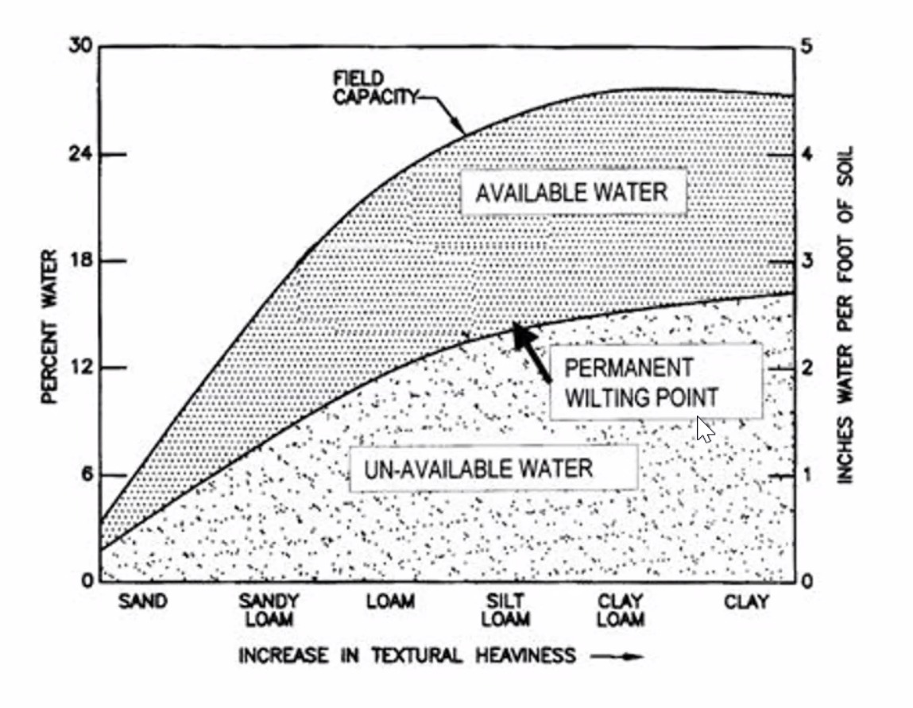
 | Soil | Sand | Sandy Loam | Loam | Silt L. | Clay L. | Clay
 | Avabile Water % | 6 | 14 | 21 | 24 | 26 | 25
 | Un Av Water % | 3 | 8 | 12 | 14 | 15 | 16
 | Inch Un Water | 0.5 | 1 | 2 | 2.4 | 2.6 | 2.8
 | Inch Av Water | 1.1 | 2.8 | 3.8 | 4.2 | 4.5 | 4.3

 | Avabile Water % | Inch Un Water | Inch Av Water | Un Av Water %
Sand | 6 | 0.5 | 1.1
Sandy Loam | 14 | 1 | 2.8
Loam | 21 | 2 | 3.8
Silt L. | 24 | 2.4 | 4.2
Clay L. | 26 | 2.6 | 4.5
Clay | 25 | 2.8 | 4.3

 | Soil | Sand | Sandy Loam | Loam | Silt L. | Clay L. | Clay
 | Avabile Water % | 6 | 14 | 21 | 24 | 26 | 25
 | Un Av Water %
 | Inch Un Water | 0.5 | 1 | 2 | 2.4 | 2.6 | 2.8
 | Inch Av Water | 1.1 | 2.8 | 3.8 | 4.2 | 4.5 | 4.3

 | Un Av Water % | Inch Un Water | Inch Av Water | Avabile Water %
Sand | 3 | 0.5 | 1.1
Sandy Loam | 8 | 1 | 2.8
Loam | 12 | 2 | 3.8
Silt L. | 14 | 2.4 | 4.2
Clay L. | 15 | 2.6 | 4.5
Clay | 16 | 2.8 | 4.3

 | Soil | Sand | Sandy Loam | Loam | Silt L. | Clay L. | Clay
 | Avabile Water %
 | Un Av Water % | 3 | 8 | 12 | 14 | 15 | 16
 | Inch Un Water | 0.5 | 1 | 2 | 2.4 | 2.6 | 2.8
 | Inch Av Water | 1.1 | 2.8 | 3.8 | 4.2 | 4.5 | 4.3

 | Soil | Sand | Sandy Loam | Loam | Silt L. | Clay L. | Clay
 | Avabile Water % | 6 | 15 | 21 | 24 | 26 | 25
 | Inch Av Water | 1.1 | 2.7 | 3.7 | 4.2 | 4.5 | 4.3

 | Soil | Sand | Sandy Loam | Loam | Silt L. | Clay L. | Clay
 | Inch Un Water | 0.5 | 1 | 2 | 2.4 | 2.6 | 2.8
 | Un Av Water % | 3 | 8 | 12 | 14 | 15 | 17

 | Soil | Sand | Sandy Loam | Loam | Silt L. | Clay L. | Clay
 | Avabile Water % | 6 | 15 | 21 | 24 | 26 | 25
 | Inch Av Water | 1.1 | 2.7 | 3.7 | 4.2 | 4.5 | 4.3
 | Un Av Water % | 3 | 8 | 12 | 14 | 15 | 17
 | Inch Un Water | 0.5 | 1.2 | 2 | 2.4 | 2.6 | 2.8

 | Soil | Sand | Sandy Loam | Loam | Silt L. | Clay L. | Clay
 | Avabile Water % | 6 | 15 | 21 | 24 | 26 | 25
 | Inch Av Water | 1.1 | 2.7 | 3.7 | 4.2 | 4.5 | 4.3
 | Un Av Water % | 3 | 8 | 12 | 14 | 15 | 17
 | Inch Un Water | 0.5 | 1.2 | 2 | 2.4 | 2.6 | 2.8

Senior Project Böglesi

Irregation Chart
 | Birebir Kopyası

 | Soil | Sand | Sandy Loam | Loam | Silt L. | Clay L. | Clay
 |  | 6 | 15 | 21 | 24 | 26 | 25
 | Available Water | 1.1 | 2.7 | 3.7 | 4.2 | 4.5 | 4.3
 |  | 3 | 8 | 12 | 14 | 15 | 17
 | Un-Available Water | 0.5 | 1.2 | 2 | 2.4 | 2.6 | 2.8

 | Random Value

 |  |  | Available Water | Un-Available Water
Sand | 0 | 0 | 3.1 | 1.5
Sandy Loam |  |  | 4.7 | 2.2
Loam |  |  | 5.7 | 3
Silt L. |  |  | 6.2 | 3.4
Clay L. |  |  | 6.5 | 3.6
Clay | 50 | 50 | 6.3 | 3.8
 | Soil | Sand | Sandy Loam | Loam | Silt L. | Clay L. | Clay
 |  | 0 |  |  |  |  | 50
 | Available Water | 3.1 | 4.7 | 5.7 | 6.2 | 6.5 | 6.3
 |  | 0 |  |  |  |  | 50
 | Un-Available Water | 1.5 | 2.2 | 3 | 3.4 | 3.6 | 3.8

 | Random Value

 | Available Water | Un-Available Water | Per Ava | Per Unava
Sand | 0 | 0 | 5 | 3
Sandy Loam |  |  | 12 | 6
Loam |  |  | 18 | 9
Silt L. |  |  | 24 | 12
Clay L. |  |  | 28 | 16
Clay | 8 | 8 | 26 | 13
 | Soil | Sand | Sandy Loam | Loam | Silt L. | Clay L. | Clay
 | Per Ava | 5 | 12 | 18 | 24 | 28 | 26
 | Available Water | 0 |  |  |  |  | 8
 | Per Unava | 3 | 6 | 9 | 12 | 16 | 13
 | Un-Available Water | 0 |  |  |  |  | 8

